ER
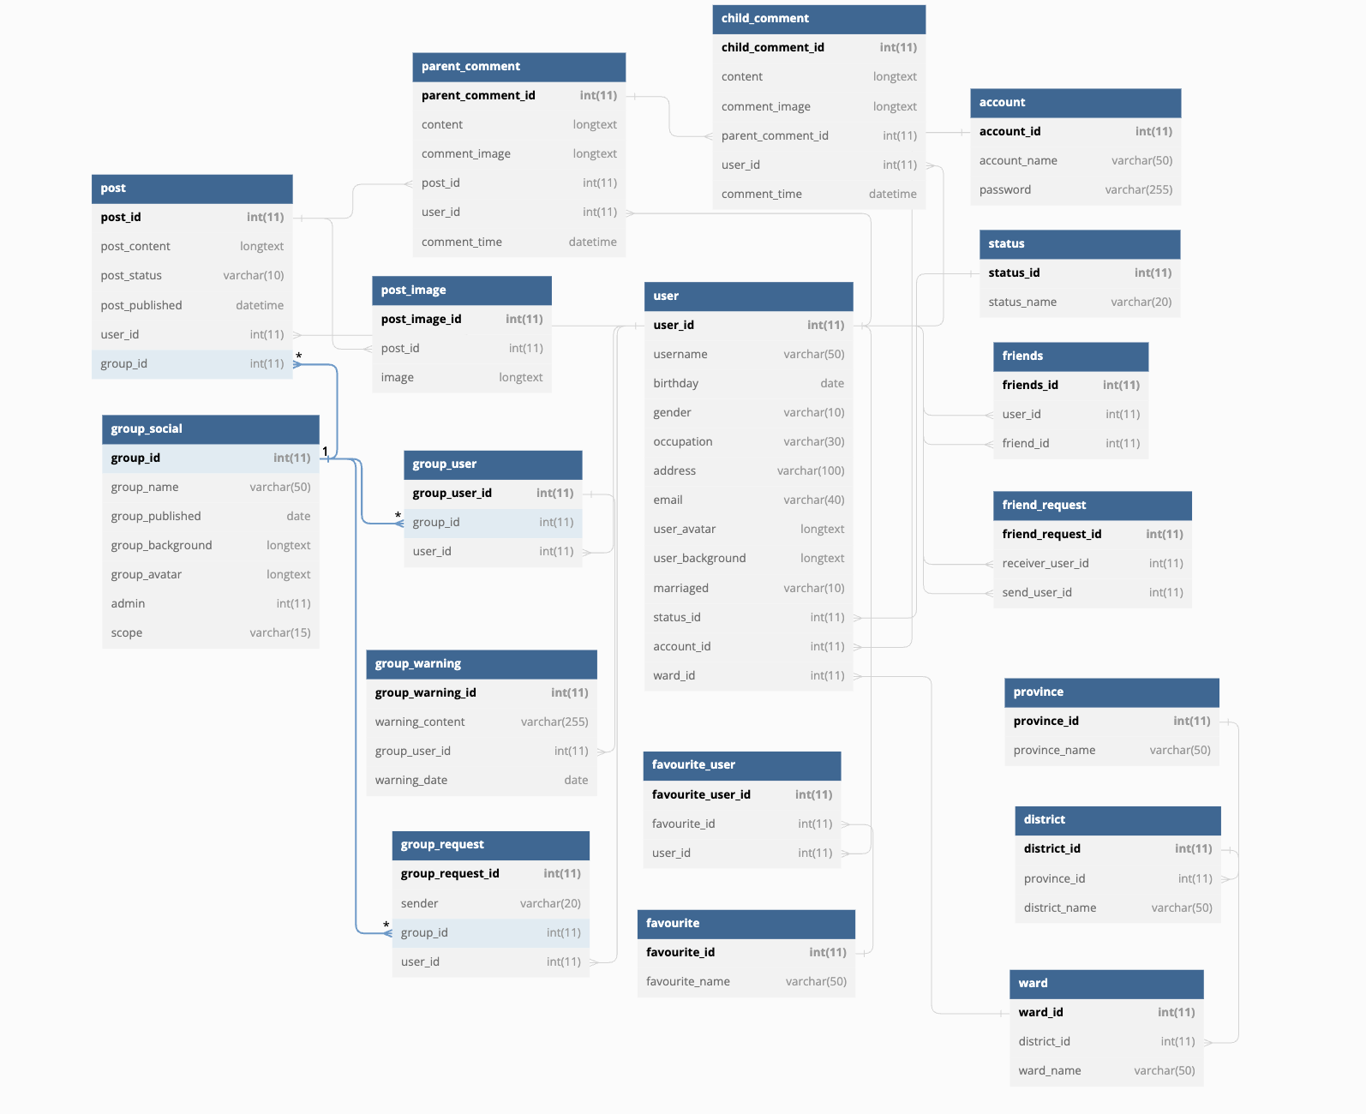

https://dbdiagram.io/d/62f37052c2d9cf52fa7dcdf9

Review Login
ID màn hình |  | Login | Tên màn hình |  | Đăng nhập | Người tạo |  | UyenDTV | Ngày tạo |  | 2023-10-28

Image màn hình
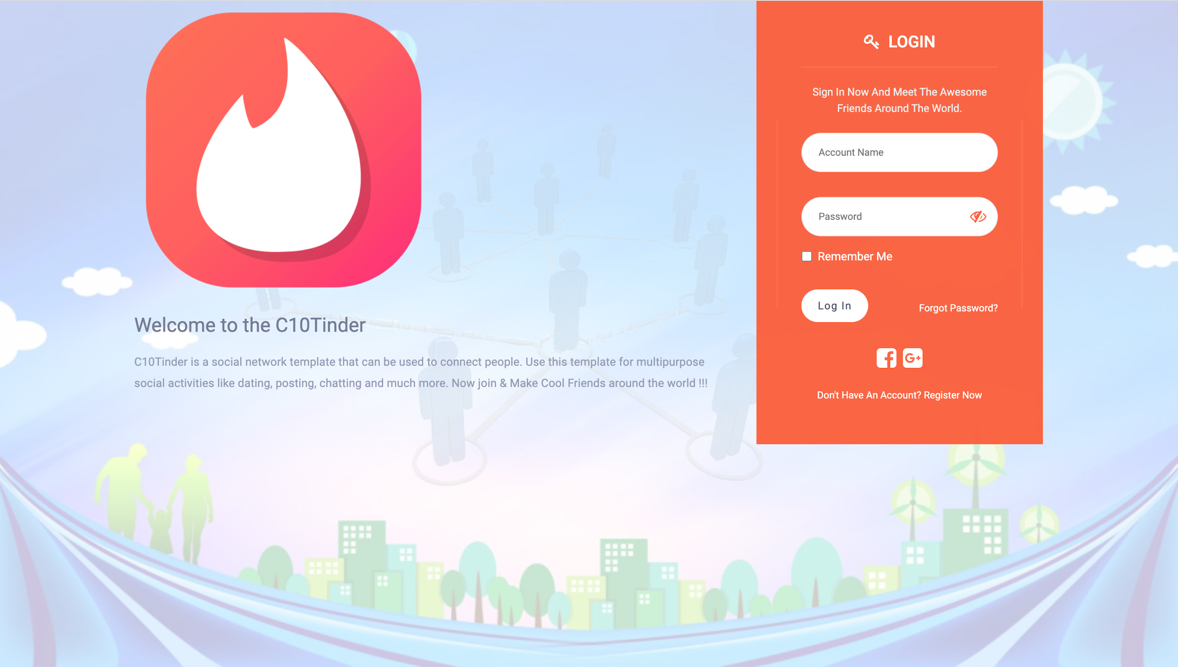

Yêu cầu màn hình
- Login được bằng tài khoản - Login được bằng Facebook, Google - Ghi nhớ đăng nhập

Gốc nơi di chuyển đến màn hình này

ID | Item | IOE | Required | Min/Max | Type | Data type | Default | Table | column |  |  | Yến review
Login-1 | Logo | O |  |  | Image
Login-2 | Welcome to the C10Tinder C10Tinder is a social network template that can be used to connect people. Use this template for multipurpose social activities like dating, posting, chatting and much more. Now join & Make Cool Friends around the world !!! | O |  |  | Label
Login-3 | Login | O |  |  | Label
Login-4 | Giới thiệu/ Message lỗi | O |  |  | Label |  | Sign In Now And Meet The Awesome Friends Around The World. |  |  |  | - Khi nhập user or mật khẩu ko đúng, hiển thị message lỗi: "Your Account Is Not Correct, Please Check Your Username Or Password"
Login-5 | Account Name | I | x O | 50 | Textbox | varchar |  | account | account_name |  | - Ko nhập => Hiển thị message lỗi: "Account Name Not Null!" | -Nhập quá kí tự hiển thị mess lỗi gì. - Nhập account name có chứa ký tự đặc biệt, hiển thị mess: " Account name contain alphabet characters and digits" - Nhập sai account name, hiển thị mess: " Your Account Is Not Correct, Please Check Your Username Or Password"
Login-6 | Password | I | x O | 255 | Textbox | varchar |  | account | password |  | - Ko nhập => Hiển thị message lỗi: "Password Not Null!" | -Nhập quá kí tự hiển thị mess lỗi gì. -Nhập sai password, hiển thị mess: "Your Account Is Not Correct, Please Check Your Username Or Password"
Login-7 | Remember me | I |  |  | Checkbox |  | Uncheck |  |  |  |  | - Check: Ghi nhớ đăng nhập cho những lần tiếp theo - Uncheck: không ghi nhớ đăng nhập cho những lần tiếp theo.
Login-8 | Log In | E |  |  | Button |  |  |  |  | Newsfeed |  | Dẫn đến màn hình/chức năng nào.
Login-9 | Forgot Password? | E |  |  | Link |  |  |  |  | Forgot password |  | Assign đến ai
Login-10 | Icon Facebook | E |  |  | Icon |  |  |  |  |  | Mở Facebook để thực hiện đăng nhập. Đăng nhập xong vào Newsfeed
Login-11 | Icon Google | E |  |  | Icon |  |  |  |  |  | Mở Google để thực hiện đăng nhập. Đăng nhập xong vào màn hình Newsfeed
Login-12 | Don't Have An Account? | O |  |  | Label
Login-13 | Register Now | E |  |  |  |  |  |  |  |  |  | Dẫn đến màn hình/chức năng nào
 |  |  |  |  |  |  |  |  |  |  |  | Thiếu ID con mắt hiển thị password

Review Edit profile
ID màn hình |  | Edit profile | Tên màn hình |  | Chỉnh sửa thông tin cá nhân | Người tạo |  | UyenDTV | Ngày tạo |  | 2023-10-28

Image màn hình
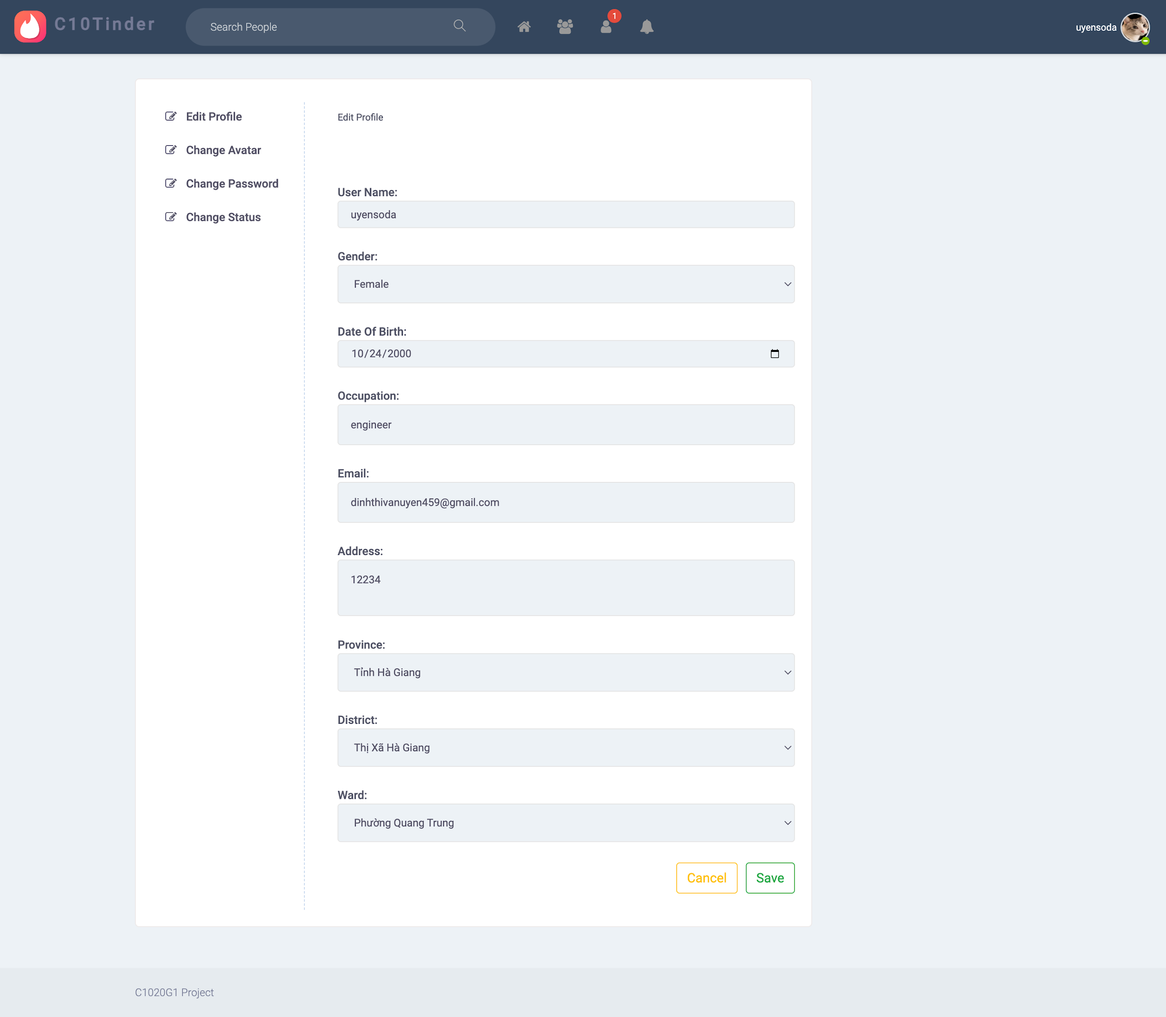

Yêu cầu màn hình
- Chỉnh sửa được tất cả các trường thông tin - Lưu thông tin chỉnh sửa - Huỷ việc chỉnh sửa thông tin

Gốc nơi di chuyển đến màn hình này
- Avatar góc phải Header -> User setting -> Edit profile - Truy cập bằng URL: https://social-network.warface.codegym.vn/edit/detail

ID | Item | IOE | Required | Min/Max | Type | Data type | Default | Table | column | Screen transition | Note | Yến review
Edit profile-1 | Edit profile | O |  |  | Label
Edit profile-2 | User Name | I | x O | 50 | Textbox | varchar | - Hiển thị dữ liệu đã được lưu vào db từ màn Đăng ký tài khoản hoặc màn Chỉnh sửa thông tin cá nhân gần nhất | user | username |  | - Không nhập hiển thị message lỗi: "User name must not be blank" - Nhập quá maxlength => TBD hiển thị message lỗi: "User name contains maximum 50 characters"
Edit profile-3 | Gender | O | x O |  | Selectbox |  | - Hiển thị dữ liệu đã được lưu ở màn Đăng ký tài khoản hoặc màn Chỉnh sửa thông tin cá nhân gần nhất |  |  |  | - Danh sách gồm 2 giá trị: "Female", "Male" - Chỉ được phép chọn 1 giá trị
Edit profile-4 | Date Of Birth | IO | x O |  | Date picker |  | - Hiển thị dữ liệu đã được lưu ở màn Đăng ký tài khoản hoặc màn Chỉnh sửa thông tin cá nhân gần nhất |  |  |  | - Bỏ trống => TBD hiển thị message lỗi "Date Of Birth must not be blank" - Được phép nhập theo format: dd/mm/yyyy - Click vào icon Calendar hiển thị Calendar cho phép chọn 1 ngày - Sau khi chọn hiển thị theo format: dd/mm/yyyy | -User < 18 tuổi hiển thị mess: You must be over 18 year olds
Edit profile-5 | Occupation | I | x O | 30 | Textbox | varchar | - Hiển thị dữ liệu đã được lưu ở màn Đăng ký tài khoản hoặc màn Chỉnh sửa thông tin cá nhân gần nhất | user | occupation |  | - Không nhập hiển thị message lỗi: "Occupation must not be blank" - Nhập quá maxlength => TBD hiển thị message lỗi: "Occupation contains maximum 30 characters" | TBD:Occupation nên ở type combo (cần khớp với dữ liệu tại màn hình Registration)
Edit profile-6 | Email | I | x O | 40 | Textbox | varchar | - Hiển thị dữ liệu đã được lưu ở màn Đăng ký tài khoản hoặc màn Chỉnh sửa thông tin cá nhân gần nhất | user | email |  | - Không nhập hiển thị message lỗi: "Email must not be blank" - Nhập quá maxlength => lưu không thành công => TBD Hiển thị message lỗi "Email contains maximum 40 characters" - Nhập sai format hiển thị message: "Email must be in format abc@abc.abc" - Nhập trùng email => TBD Hiển thị message lỗi "Email already exists"
Edit profile-7 | Address | I | x O | 100 | Textarea | varchar | - Hiển thị dữ liệu đã được lưu ở màn Đăng ký tài khoản hoặc màn Chỉnh sửa thông tin cá nhân gần nhất | user | address |  | - Không nhập hiển thị message lỗi: "Address must not be blank" - Nhập quá maxlength => TBD hiển thị message lỗi: "Address contains maximum 50 characters" | Nhập quá 100 kí tự hiển thị mess lỗi gì
Edit profile-8 | Province | O | x O |  | Selectbox |  | - Hiển thị dữ liệu đã được lưu ở màn Đăng ký tài khoản hoặc màn Chỉnh sửa thông tin cá nhân gần nhất | province | province_name |  | - Click vào selectbox hiển thị list danh sách các tỉnh thành lưu trong db - Chỉ được phép chọn 1 giá trị | Không được phép để trống Province
Edit profile-9 | District | O | x O |  | Selectbox |  | - Hiển thị dữ liệu đã được lưu ở màn Đăng ký tài khoản hoặc màn Chỉnh sửa thông tin cá nhân gần nhất | district | district_name |  | - Click vào selectbox hiển thị list danh sách các quận/ huyện gen theo trường Province - Chỉ được phép chọn 1 giá trị | Không được phép để trống District
Edit profile-10 | Ward | O | x O |  | Selectbox |  | - Hiển thị dữ liệu đã được lưu ở màn Đăng ký tài khoản hoặc màn Chỉnh sửa thông tin cá nhân gần nhất | ward | ward_name |  | - Click vào selectbox hiển thị list danh sách các Xã/Phường gen theo trường District - Chỉ được phép chọn 1 giá trị | Không được phép để trống Ward
Edit profile-11 | Save | E |  |  | Button |  |  |  |  |  | Sau khi click button Save - Lưu thành công => TBD hiển thị message thông báo "Cập nhật thông tin thành công" - Vẫn ở màn hình Chỉnh sửa thông tin cá nhân
Edit profile-12 | Cancle | E |  |  | Button |  |  |  |  |  | Sau khi click button Huỷ - Huỷ hành động Chỉnh sửa thông tin - Xoá các thông tin vừa chỉnh sửa - Hiển thị giá trị default - Vẫn ở màn hình Chỉnh sửa thông tin cá nhân

